职级能力
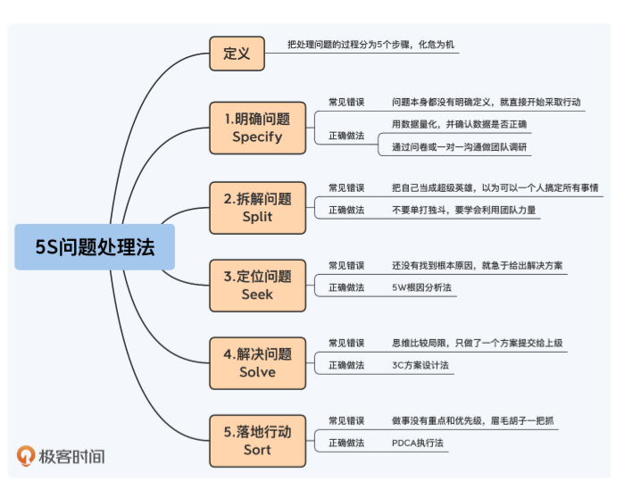
P5职场新手 |  |  |  |  | P6项目能手
COMD | 规模复杂度 | 时间复杂度 | 环境复杂度 | 创新复杂度 | COMD | 规模复杂度 | 时间复杂度 | 环境复杂度 | 创新复杂度

技术 | 熟练掌握岗位基本技术，比如编程语言，开发工具：ide,git等 | 别人指定 | 学习团队常用技术，比如公司基础技术平台，团队常用的框架、中间件、工具、第三方库等 | 不要求 | 技术 | 掌握团队已经使用的技术；能够独立完成端到端任务 | 不要求 | 关注团队内，熟练掌握团队常用技术，比如公司基础技术平台，团队常用的框架、中间件、工具、第三方库等 | 局部优化，能够优化各个步骤，比如代码重构、自动化脚本等

业务 | 熟悉系统已有的业务的处理逻辑，可以进行开发、测试、debug、上线等 | 不要求 | 不要求 | 不要求 | 业务 | 关注功能细节，掌握某类业务单模块的所有功能及其实现 | 预测业务功能变化，能全面评估和理解需求，并进行可扩展设计或拆分为几个迭代开发 | 熟悉竞品类似功能的处理逻辑 | 优化需求逻辑，提出建议

管理 | 熟悉项目的流程和要求 | 不要求 | 不要求 | 不要求 | 管理 | 管理单项任务，负责端到端的子任务的推进，比如人力评估、时间评估、问题跟进、风险预判和沟通协调等 | 做单项任务的计划，能准确评估子任务的时间和资源投入，并且指定项目计划 | 熟悉上下游接口人，独立完成子任务推进 | 能总结项目中的经验教训，并提出对应的改进措施沉淀到项目流程或者规范中

P7团队专家 |  |  |  |  | P8领域专家
COMD | 规模复杂度 | 时间复杂度 | 环境复杂度 | 创新复杂度 | COMD | 规模复杂度 | 时间复杂度 | 环境复杂度 | 创新复杂度

技术 | 精通团队已经使用和可能使用的技术 | 能够融合对业务、当前技术和业界的技术发展趋势，规划团队6-12月内的技术发展 | 对团队相关的业界技术有一定的理解，关注整个业界与团队相关技术 | 做团队级别的优化，能引入符合团队的新技术和新方法来提升团队技术能力 | 技术 | 精通某个领域的技术专家 | 能够规划领域1-2年内的技术发展 | 关注整个领域相关的业界技术，不只关注本团队相关的业界技术 | 引入领域级别的新技术、新方法

业务 | 掌握单个业务的整体情况 | 预测业务整体6-12月的变化，能够结合业务的发展方向规划技术的发展 | 熟悉竞品的整体情况，熟悉与自己产品的整体差异、各自的市场地位以及竞品的规划和策略等 | 提出新需求，提出一些业务需求和想法 | 业务 | 掌握多个领域的整体情况，比如熟悉其他类似领域，或者掌握本领域支撑的所有业务 | 预测领域整体的1-2年变化 | 熟悉领域的整体情况 | 提出新的领域方向

管理 | 负责单个团队管理 | 做团队或项目整体的计划，指定项目计划或者团队规划（招聘、晋升、裁人等） | 熟悉上下游的团队，尤其要与上下游团队的TL搞好关系 | 做团队级别的优化，引入一些新的管理方法或者措施比如OKR来提升团队效率和能力 | 管理 | 管理2-5个10人内的团队 | 制定领域1-2年内的规划 | 熟悉端到端全流程的所有团队和整体业务 | 引入新的管理方法提升领域效率和能力，例如成立跨团队的技术小组和架构审查专家团等

P9业务导演
COMD | 规模复杂度 | 时间复杂度 | 环境复杂度 | 创新复杂度

技术 | 熟悉整体业务内端到端的技术领域，不局限于某领域 | 规划业务内所有领域的2-3年内技术发展，看3年做1年 | 熟悉业务内所有领域业界技术，关注新技术 | 具备一定的业界影响力，创造新的方法论或者技术思想影响改变行业

业务 | 规划业务方向，作为技术代表参与业务核心决策 | 预测业务整体的2-3年变化 | 洞察行业的趋势，除了有深入理解还要洞察发展趋势并制定业务规划 | 寻求业务的突破点和创新点

管理 | 负责业务域所有的技术领域团队管理，3-5个P8级别团队，50-150人左右 | 制定业务2-3年技术发展和团队规划 | 熟悉业务相关的团队，包括产品、技术、测试、运维、运营等 | 团队文化和团队制度的创新

学习 做事方法
